統計品目コード
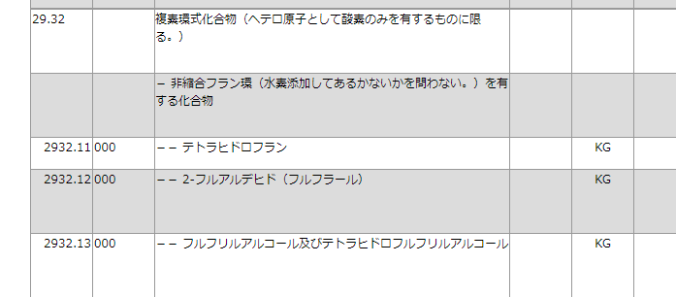

以下、不明のため使用しない

（詳細,OWN）FL,FA統計資料（中国）
 |  |  |  |  | 作成 | 2023-07-20
＜FL,FA統計及びメーカー価格推移比較資料＞
ＦＬ,ＦＡ統計（中国）及びメーカー価格推移比較資料
 | FLデータ円/kg | FAデータ円/kg | 樹脂メーカー価格推移（基準160）
'2018/01 | 347.3 | 362.7 | 320
'2018/02 | 312.0 | 344.7 | 320
'2018/03 | 268.7 | 299.6 | 320
'2018/04 | 269.9 | 283.6 | 320
'2018/05 | 268.4 | 275.3 | 290
'2018/06 | 265.8 | 266.0 | 290
'2018/07 | 256.7 | 250.0 | 290
'2018/08 | 250.9 | 244.2 | 290
'2018/09 | 271.1 | 254.6 | 270
'2018/10 | 267.0 | 247.0 | 270
'2018/11 | 273.4 | 271.0 | 270
'2018/12 | 249.3 | 251.1 | 270
'2019/01 | 241.0 | 211.3 | 270
'2019/02 | 206.4 | 193.7 | 260
'2019/03 | 197.9 | 202.6 | 250
'2019/04 | 196.3 | 185.6 | 240
'2019/05 | 183.5 | 178.4 | 230
'2019/06 | 196.5 | 162.0 | 220
'2019/07 | 152.7 | 151.6 | 210
'2019/08 | 160.5 | 144.5 | 190
'2019/09 | 170.6 | 143.7 | 190
'2019/10 | 183.6 | 166.8 | 190
'2019/11 | 166.9 | 169.2 | 190
'2019/12 | 170.0 | 171.8 | 190
'2020/01 | 191.7 | 161.0 | 190
'2020/02 | 155.9 | 155.1 | 190
'2020/03 | 179.1 | 165.7 | 190
'2020/04 | 168.3 | 154.6 | 190
'2020/05 | 148.0 | 143.9 | 180
'2020/06 | 144.9 | 149.5 | 180
'2020/07 | 151.4 | 148.6 | 180
'2020/08 | 147.0 | 153.5 | 180
'2020/09 | 144.6 | 151.3 | 180
'2020/10 | 170.7 | 174.4 | 180
'2020/11 | 155.1 | 165.8 | 180
'2020/12 | 158.1 | 164.1 | 180
'2021/01 | 202.6 | 170.9 | 180
'2021/02 | 186.9 | 170.1 | 180
'2021/03 | 172.8 | 192.5 | 180
'2021/04 | 190.4 | 193.0 | 180
'2021/05 | 208.1 | 206.0 | 180
'2021/06 | 212.2 | 272.4 | 180
'2021/07 | 257.3 | 277.2 | 180
'2021/08 | 280.1 | 280.8 | 245
'2021/09 | 260.0 | 301.5 | 245
'2021/10 | 287.8 | 321.4 | 245
'2021/11 | 329.0 | 368.8 | 245
'2021/12 | 380.3 | 412.7 | 305
'2022/01 | 406.2 | 435.1 | 305
'2022/02 | 447.5 | 457.6 | 305
...

＜樹脂情報時系列｜通関が2ヶ月前の情報となる為、時間差あり＞
 | ＊2017/6 |  | 樹脂価格 +60円/kg UP（計60円/kg UP）
 | ＊2017/9 |  | 樹脂価格 +60円/kg UP（計120円/kg UP）
 | ＊2018/1 |  | 樹脂価格 +40円/kg UP（計160円/kg UP）
 | ＊2018/5 |  | 樹脂価格 -30円/kg DOWN（計130円/kg UP）
 | ＊2018/8 | 直近下がった要因として、アメリカ/中国による中国の元切り下げが実施された為。
 | ＊2018/9 |  | 樹脂価格 -20円/kg DOWN（計110円/kg UP）
 | ＊2018/10 | 10月頃から中国の鋳物工場も活発に動き出し、日本国内の需要も高まっている。これに反発し200ドル程度(2400ドル)上がるとの情報
 | ＊2018/11 | 大きな値動きは生じていないが、今後は気温,環境規制等でＦＡ工場の操業がどうなるか。価格の下落は考えづらい。
 | ＊2018/12 | 例年は冬に向け少し上がる傾向があるが、今年は中国国内需要が悪い事から価格を下げてでも輸出する動きになっている。
 | ＊2019/1 | 10月に比べ上がっているが、12月に入り価格が急落している様子
 |  | 理由として、中国国内需要が芳しくない。その背景にはアメリカとの貿易摩擦の影響で買い控えが広がっている事
 |  | 環境保護＜景気優先の規制緩和から操業を継続している工場が多い。
 | ＊2019/2 |  | 樹脂価格 -10円/kg DOWN（計100円/kg UP）
 | ＊2019/3/15 |  | 樹脂価格 -10円/kg DOWN（計90円/kg UP）
 | ＊2019/4/15 |  | 樹脂価格 -10円/kg DOWN（計80円/kg UP）
 | *2019/5 |  | 樹脂価格 -10円/kg DOWN（計70円/kg UP）
 | *2019/6 |  | 樹脂価格 -10円/kg DOWN（計60円/kg UP）
 | *2019/7 |  | 樹脂価格 -10円/kg DOWN（計50円/kg UP）
 | *2019/8 |  | 樹脂価格 -20円/kg DOWN（計30円/kg UP） | ※トウチュウ -10円/kg, 花王（三重のみ）-20円/kg
 | *2020/5 |  | 樹脂価格 -10円/kg DOWN（計20円/kg UP）
 | *2021/6 |  | 樹脂改定申し入れ(6/16)

 | *2021/8 |  | 樹脂価格 +65円/kg UP（計85円/kg UP） | ※トウチュウ同様
 | *2021/12/10 |  | 樹脂価格 +60円/kg UP（計145円/kg UP） | ※トウチュウ12/20?
 | *2022/3/1 |  | 樹脂価格 +40円/kg UP（計185円/kg UP） | ※トウチュウ3/1
 | *2022/7/1 |  | 樹脂価格 -30円/kg DOWN（計155円/kg UP）
 |  |  | ＊中国需給バランスにより。（上海ロックダウン）
 |  |  | 硬化剤価格 +15円/kg UP
 | *2022/10/1 |  | 樹脂価格 -20円/kg DOWN（計135円/kg UP）
 |  |  | ＊中国需給バランスにより。（ゼロコロナ政策などで景気停滞中）
 | *2022/12/1 |  | 樹脂価格 -15円/kg DOWN（計120円/kg UP）
 | *2023/2/1 |  | 樹脂価格 -15円/kg DOWN（計105円/kg UP）
 | *2023/4/1 |  | 樹脂価格 -15円/kg DOWN（計90円/kg UP）
 | *2023/6/1 |  | 樹脂価格 -15円/kg DOWN（計75円/kg UP）

Send0
 | 作成 | 2023-07-20
＜FL,FA統計及びメーカー価格推移比較資料＞
ＦＬ,ＦＡ統計（中国）及びメーカー価格推移比較資料
 | FLデータ円/kg | FAデータ円/kg | 樹脂メーカー価格推移（基準160）
'2018/01 | 347.3 | 362.7 | 320
'2018/02 | 312.0 | 344.7 | 320
'2018/03 | 268.7 | 299.6 | 320
'2018/04 | 269.9 | 283.6 | 320
'2018/05 | 268.4 | 275.3 | 290
'2018/06 | 265.8 | 266.0 | 290
'2018/07 | 256.7 | 250.0 | 290
'2018/08 | 250.9 | 244.2 | 290
'2018/09 | 271.1 | 254.6 | 270
'2018/10 | 267.0 | 247.0 | 270
'2018/11 | 273.4 | 271.0 | 270
'2018/12 | 249.3 | 251.1 | 270
'2019/01 | 241.0 | 211.3 | 270
'2019/02 | 206.4 | 193.7 | 260
'2019/03 | 197.9 | 202.6 | 250
'2019/04 | 196.3 | 185.6 | 240
'2019/05 | 183.5 | 178.4 | 230
'2019/06 | 196.5 | 162.0 | 220
'2019/07 | 152.7 | 151.6 | 210
'2019/08 | 160.5 | 144.5 | 190
'2019/09 | 170.6 | 143.7 | 190
'2019/10 | 183.6 | 166.8 | 190
'2019/11 | 166.9 | 169.2 | 190
'2019/12 | 170.0 | 171.8 | 190
'2020/01 | 191.7 | 161.0 | 190
'2020/02 | 155.9 | 155.1 | 190
'2020/03 | 179.1 | 165.7 | 190
'2020/04 | 168.3 | 154.6 | 190
'2020/05 | 148.0 | 143.9 | 180
'2020/06 | 144.9 | 149.5 | 180
'2020/07 | 151.4 | 148.6 | 180
'2020/08 | 147.0 | 153.5 | 180
'2020/09 | 144.6 | 151.3 | 180
'2020/10 | 170.7 | 174.4 | 180
'2020/11 | 155.1 | 165.8 | 180
'2020/12 | 158.1 | 164.1 | 180
'2021/01 | 202.6 | 170.9 | 180
'2021/02 | 186.9 | 170.1 | 180
'2021/03 | 172.8 | 192.5 | 180
'2021/04 | 190.4 | 193.0 | 180
'2021/05 | 208.1 | 206.0 | 180
'2021/06 | 212.2 | 272.4 | 180
'2021/07 | 257.3 | 277.2 | 180
'2021/08 | 280.1 | 280.8 | 245
'2021/09 | 260.0 | 301.5 | 245
'2021/10 | 287.8 | 321.4 | 245
'2021/11 | 329.0 | 368.8 | 245
'2021/12 | 380.3 | 412.7 | 305
'2022/01 | 406.2 | 435.1 | 305
'2022/02 | 447.5 | 457.6 | 305
...

Send1
 |  | 作成 | 2023-07-20
 |  |  | 中部産商㈱
＜FL,FA統計資料＞
ＦＬ,ＦＡ資料（中国）
 | FLデータ円/kg | FAデータ円/kg
'2018/01 | 347.3 | 362.7
'2018/02 | 312.0 | 344.7
'2018/03 | 268.7 | 299.6
'2018/04 | 269.9 | 283.6
'2018/05 | 268.4 | 275.3
'2018/06 | 265.8 | 266.0
'2018/07 | 256.7 | 250.0
'2018/08 | 250.9 | 244.2
'2018/09 | 271.1 | 254.6
'2018/10 | 267.0 | 247.0
'2018/11 | 273.4 | 271.0
'2018/12 | 249.3 | 251.1
'2019/01 | 241.0 | 211.3
'2019/02 | 206.4 | 193.7
'2019/03 | 197.9 | 202.6
'2019/04 | 196.3 | 185.6
'2019/05 | 183.5 | 178.4
'2019/06 | 196.5 | 162.0
'2019/07 | 152.7 | 151.6
'2019/08 | 160.5 | 144.5
'2019/09 | 170.6 | 143.7
'2019/10 | 183.6 | 166.8
'2019/11 | 166.9 | 169.2
'2019/12 | 170.0 | 171.8
'2020/01 | 191.7 | 161.0
'2020/02 | 155.9 | 155.1
'2020/03 | 179.1 | 165.7
'2020/04 | 168.3 | 154.6
'2020/05 | 148.0 | 143.9
'2020/06 | 144.9 | 149.5
'2020/07 | 151.4 | 148.6
'2020/08 | 147.0 | 153.5
'2020/09 | 144.6 | 151.3
'2020/10 | 170.7 | 174.4
'2020/11 | 155.1 | 165.8
'2020/12 | 158.1 | 164.1
'2021/01 | 202.6 | 170.9
'2021/02 | 186.9 | 170.1
'2021/03 | 172.8 | 192.5
'2021/04 | 190.4 | 193.0
'2021/05 | 208.1 | 206.0
'2021/06 | 212.2 | 272.4
'2021/07 | 257.3 | 277.2
'2021/08 | 280.1 | 280.8
'2021/09 | 260.0 | 301.5
'2021/10 | 287.8 | 321.4
'2021/11 | 329.0 | 368.8
'2021/12 | 380.3 | 412.7
'2022/01 | 406.2 | 435.1
'2022/02 | 447.5 | 457.6
...

 | ＊元データ｜財務省貿易統計
 | ※当月数量,金額より円/kgを算出し記載
 | 財務省web
 | http://www.customs.go.jp/toukei/info/index.htm

検索方法1910
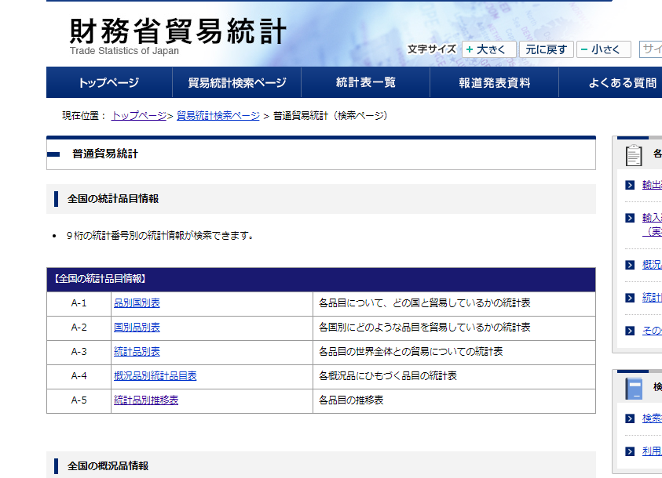

統計品目推移表をクリックすると、いつもの画面に
国別コード 105 中国、551 南アフリカ

